상품제안서
골프공 파우치 케이스 2구 | 상품코드: S38264

 |  |  |  |  |  |  | 02-713-8555 | www.synergygift.co.kr
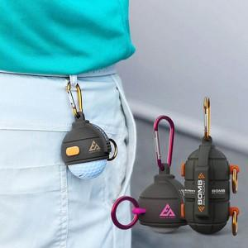

【상세/제작정보】

【인쇄/포장옵션】 | 스티커 / 포장지포장

【공급단가】 | 수량 | 50~ | 100~ | 500~ | 1,000~ | 3,000~
*VAT별도 | 핑크 | 12,600원 | 12,300원 | 11,500원 | 11,300원 | 11,100원
 | 오렌지 | 12,600원 | 12,300원 | 11,500원 | 11,300원 | 11,100원

【상품 URL】 | https://www.synergygift.co.kr:443/src/goods_detail.php?gdno=38264

